Sheet1
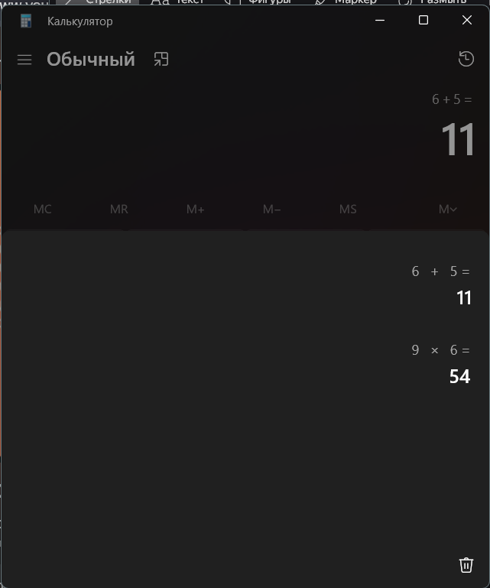
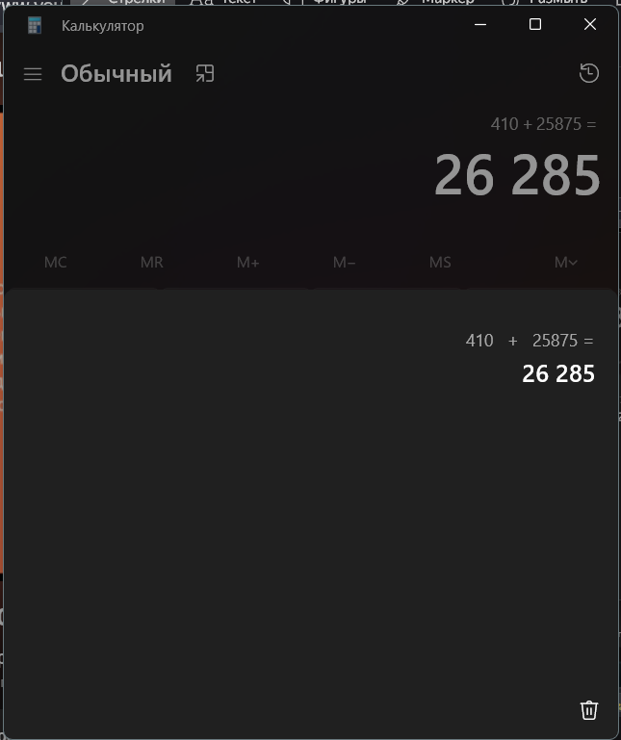
воспроизводимость | постоянный | Первый раз открыть приложение и закрыть | Вновь открыть калькулятор
критичность | Major
срочность | Несрочно
платформа | Калькулятор на компьютере
ос | Windows 11
версия продукта | 11.2508.4.0
краткое описание | Невозможность просмотра истории вычислений в журнале калькулятора после повторного открытия приложения
ожидаемый результат | Калькулятор сохраняет всю историю в несколько записей. и даже после повтороного открытия спустя неделю можно просмотреть свои вычисления до этого
фактический результат | Журнал с вычислениями очищается после закрытия приложения и нельзя посмотреть какие были значения час назад

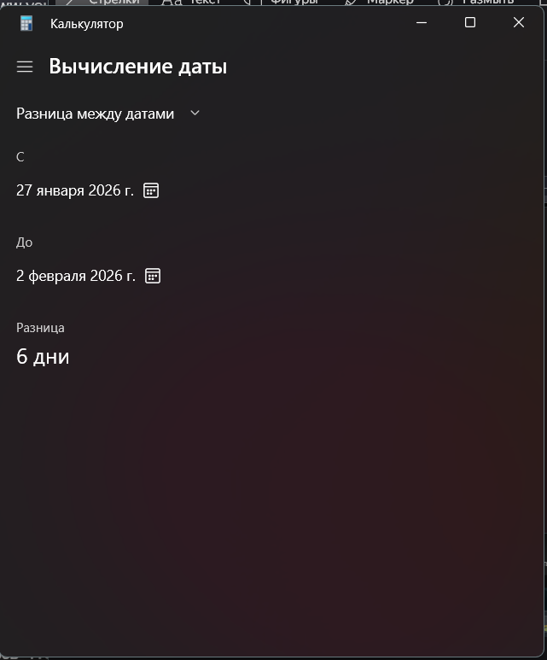
воспроизводимость | постоянный
критичность | Trival
срочность | Несрочно
платформа | Калькулятор на компьютере
ос | Windows 11
версия продукта | 11.2508.4.0
краткое описание | Невозможность менять форматы даты в режиме "Вычисление даты"
ожидаемый результат | Можно поменять формат даты с DDMMYY на YYMMDD например
фактический результат | Пользователь не может поменять формат даты, всегда будет DDMMYY

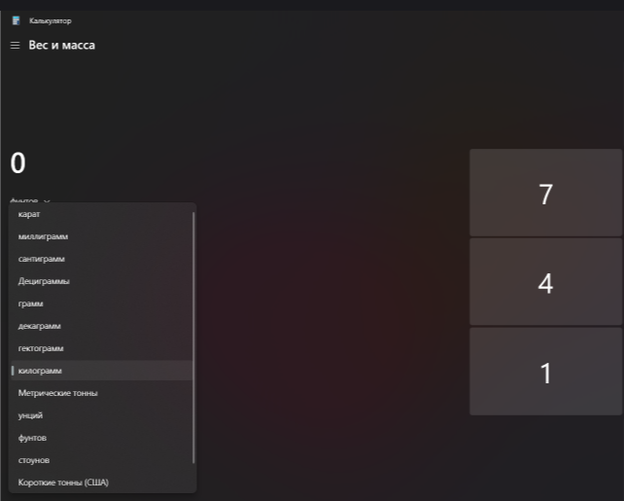
воспроизводимость | постоянный
критичность | Minor
срочность | Несрочно
платформа | Калькулятор на компьютере
ос | Windows 11
версия продукта | 11.2508.4.0
краткое описание | Поиск нужных значений через "Поиск" в преобразователе в выпадающем списке
ожидаемый результат | Пользователь может искать не вручную нужное значение, а через поиск
фактический результат | Пользователь ищет вручную нужное значение

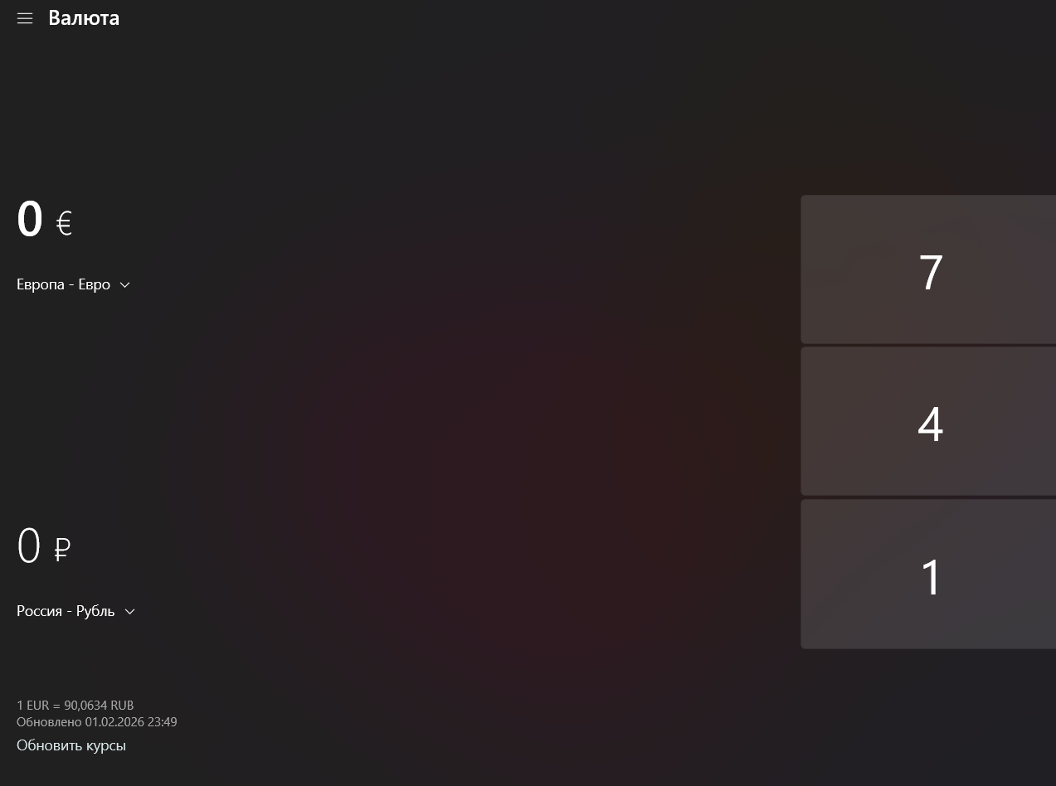
воспроизводимость | постоянный
критичность | Minor
срочность | Несрочно
платформа | Калькулятор на компьютере
ос | Windows 11
версия продукта | 11.2508.4.0
краткое описание | Возможность менять местами значения в преобразователе
ожидаемый результат | Пользователь может поменять местами значение. Например доллар - рубли, рубли - доллар
фактический результат | Пользователю приходится менять через выпадающий список

